Sheet1
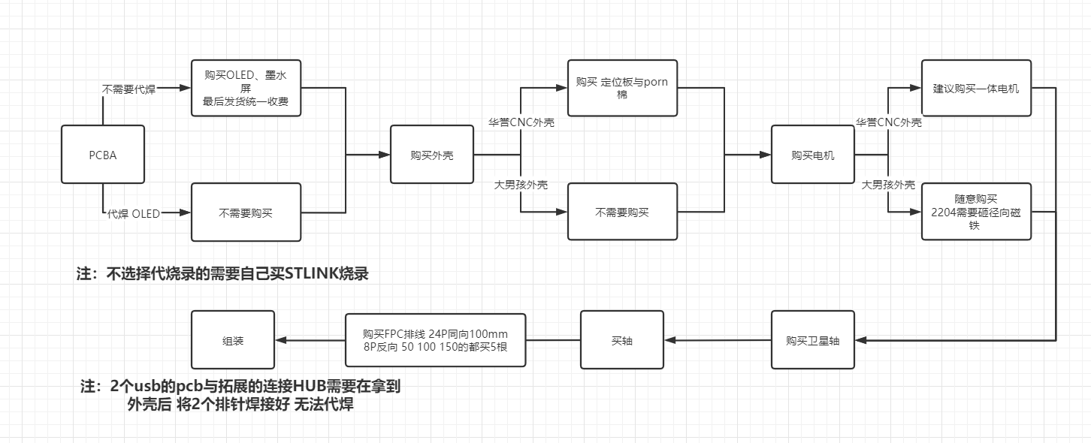
主体

No. | Quantity | Designator | Footprint | Value | Supplier Part | Supplier | source | Postscript
1 | 8 | C1,C4,C5,C6,C7,C8,C10,C13 | C0402 | 100nF | C307331 | LCSC | 现货
2 | 1 | C2 | C0402 | 5pF | C318616 | LCSC | 私有库存(非邮寄)充足
3 | 1 | C3 | C0402 | 4.7nF | C1538 | LCSC | 私有库存(非邮寄)充足
4 | 3 | C9,C11,C12 | C0402 | 10uF | C15525 | LCSC | 现货
5 | 1 | CN1 | CONN-SMD_1.0T-4P | 1.0T-4P卧贴 | C145956 | LCSC | 现货
6 | 2 | FPC1,FPC2 | FPC-0.50-8P-下接 | FPC 0.5MM 8P 翻盖下接 | C262657 | LCSC | 现货 | 正贴灯 不能用3528！！！
7 | 16 | LED1,LED2,LED3,LED4,LED5,LED6,LED7,LED8,LED9,LED10,LED11,LED12,LED13,LED14,LED15,LED16 | LED-SMD_3227 | XL-3227SURUGC | C965842 | LCSC | 淘宝邮寄 | https://item.taobao.com/item.htm?spm=a1z09.2.0.0.27b92e8d8Lzh23&id=619192356062&_u=83ivauga3d1e
8 | 7 | R1,R2,R3,R4,R5,R6,R8 | R0402 | 10kΩ | C25744 | LCSC | 现货 | 改进后 正贴灯版本 板子gerber会发出来 链接请查看文档最后
9 | 1 | R7 | R0402 | 20Ω | C25765 | LCSC | 现货 | 主体 不要用立创开源最新版打板！！
10 | 2 | R9,R10 | R0402 | 22Ω | C25092 | LCSC | 私有库存(非邮寄)充足
11 | 1 | R11 | R0402 | 1.5kΩ | C25867 | LCSC | 私有库存(非邮寄)充足
12 | 22 | RN1,RN2,RN3,RN4,RN5,RN6,RN7,RN8,RN9,RN10,RN11,RN12,RN13,RN14,RN15,RN16,RN17,RN18,RN19,RN20,RN21,RN22 | R0603x4 排阻 | 10kΩ | C29718 | LCSC | 现货
13 | 82 | SW1,SW2,SW3,SW4,SW5,SW6,SW7,SW8,SW9,SW10,SW11,SW12,SW13,SW14,SW15,SW16,SW17,SW18,SW19,SW20,SW21,SW22,SW23,SW24,SW25,SW26,SW27,SW28,SW29,SW30,SW31,SW32,SW33,SW34,SW35,SW36,SW37,SW38,SW39,SW40,SW41,SW42,SW43,SW44,SW45,SW46,SW47,SW48,SW49,SW50,SW51,SW52,SW53,SW54,SW55,SW56,SW57,SW58,SW59,SW60,SW61,SW62,SW63,SW64,SW65,SW66,SW67,SW68,SW69,SW70,SW71,SW72,SW73,SW74,SW75,SW76,SW77,SW78,SW79,SW80,SW81,SW82 | JWK轴座 | JWK轴座 | C9900025668 | LCSC | 邮寄（常年开车） | 【闲鱼】https://m.tb.cn/h.UYGKHe9?tk=uPFz2E7zwcW CZ3457 「我在闲鱼发布了【jwk jwick 精微科颜色轴座】」
14 | 11 | U1,U2,U3,U4,U5,U6,U7,U8,U9,U10,U11 | SOIC-16 | 74HC165D | C5613 | LCSC | 现货
15 | 1 | U12 | SOP-16 | XW06A | C389301 | LCSC | 现货
16 | 1 | U13 | LQFP-48 | STM32F103CBT6 | C8304 | LCSC | 现货
17 | 1 | U14 | SOT-25 | XC6210B332MR | C424705 | LCSC | 邮寄库存充足 | 嘉立创邮寄到嘉立创SMT仓库
18 | 85 | U16,U17,U18,U19,U20,U21,U22,U23,U24,U25,U26,U27,U28,U29,U30,U31,U32,U33,U34,U35,U36,U37,U38,U39,U40,U41,U42,U43,U44,U45,U46,U47,U48,U49,U50,U51,U52,U53,U54,U55,U56,U57,U58,U59,U60,U61,U62,U63,U64,U65,U66,U67,U68,U69,U70,U71,U72,U73,U74,U75,U76,U77,U78,U79,U80,U81,U82,U83,U84,U85,U86,U87,U88,U89,U90,U91,U92,U93,U94,U95,U96,U97,U114,U115,U116 | LED-SMD_3528 | Yo-WS2812B-3528反贴雾状【反贴LED，如PCB开槽有问题SMT不连带责任】 | C9900003682 | LCSC | 邮寄（常年开车） | 【闲鱼】https://m.tb.cn/h.UbZd4eX?tk=dSZG2Eidd7d CZ3457 「我在闲鱼发布了【ws2812b 3528反贴灯】」
19 | 1 | X1 | OSC-SMD_3P | 8MHz | C341525 | LCSC | 私有库存(非邮寄)充足

拓展
1.6MM
No. | Quantity | Designator | Footprint | Value | Supplier Part | Supplier | source | Postscript
1 | 4 | C1,C3,C8,C9 | C0402 | 10uF | C15525 | LCSC | 现货
2 | 3 | C2,C4,C11 | C0402 | 100nF | C307331 | LCSC | 私有库存(非邮寄)充足
3 | 1 | CCJ1 | FPC-0.5MM-8P-垂直 | FPC-0.5MM-8P-垂直 | C11067 | LCSC | 邮寄 优信购买 | https://item.taobao.com/item.htm?spm=a1z09.2.0.0.31492e8dhuMp0r&id=665810216667&_u=l2028o7givbad6
4 | 2 | HUBJ1,J1 | 镀金弹簧针-5号针 | 镀金弹簧针-5号针 |  |  | 邮寄 淘宝购买 | https://item.taobao.com/item.htm?spm=a1z09.2.0.0.27b92e8d8Lzh23&id=549575134451&_u=83ivaugaf2a5
5 | 1 | COP1 | FPC-SMD_P0.50-8P_FGS-XJ-H2.0 | AFC01-S08FCA-00 | C262657 | LCSC | 私有库存(非邮寄)充足
6 | 1 | D2 | SOD-323 | B5819WS | C511873 | LCSC | 邮寄 优信购买 | https://item.taobao.com/item.htm?spm=a230r.1.14.16.656b4f95CxFFmz&id=578982279879&ns=1&abbucket=13#detail
7 | 2 | HUB2H3,HUB2H4 | HDR-1.27-2x5P-排针 | HDR-1.27-2x5P-排针 | C239059 | LCSC | 邮寄 优信购买 | https://item.taobao.com/item.htm?spm=a1z09.2.0.0.27b92e8d8Lzh23&id=571088318943&_u=83ivauga7f80
8 | 2 | HUB2J1,HUB2J2 | USB3.0-Type-A | USB 3.0 Type A Plug |  |  | 邮寄 淘宝购买 | https://item.taobao.com/item.htm?spm=a1z09.2.0.0.27b92e8d8Lzh23&id=538708769485&_u=83ivaugad2aa
9 | 2 | HUBFPC1,TYPCFPC1 | FPC-0.50-8P-下接 | FPC 0.5MM 8P 翻盖下接 | C2858298 | LCSC | 邮寄 优信购买 | https://item.taobao.com/item.htm?spm=a1z09.2.0.0.31492e8dhuMp0r&id=552629356951&_u=l2028o7givfc31
10 | 1 | Q3 | SOT-23-3 | S8050 J3Y | C2926165 | LCSC | 现货
11 | 2 | R1,R10 | R0402 | 100kΩ | C25741 | LCSC | 现货
12 | 2 | R2,R3 | R0402 | 5.1kΩ | C25905 | LCSC | 现货
13 | 1 | R9 | R0402 | 4.7Ω | C140156 | LCSC | 现货
14 | 1 | R11 | R0402 | 1kΩ | C11702 | LCSC | 现货
15 | 2 | R12,R13 | R0402 | 10kΩ | C60490 | LCSC | 现货
16 | 1 | TYPCQ2 | POWERTDFN | EMB12P03V | C461961 | LCSC | 邮寄 优信购买 | https://item.taobao.com/item.htm?spm=a1z09.2.0.0.31492e8dhuMp0r&id=675135731000&_u=l2028o7givc265
17 | 1 | TYPCUSBC | USB-C-SMD_TYPE-C-USB-17 | USB-C-SMD_TYPE-C-USB-17 | C167321 | LCSC | 邮寄 优信购买 | https://item.taobao.com/item.htm?spm=a1z10.3-c-s.w4002-21223910208.17.3c316a4bWI4zp6&id=573090887123
18 | 1 | U4 | ESOP-8 | TP4056 | C382139 | LCSC | 邮寄 优信购买 | https://item.taobao.com/item.htm?spm=a1z10.3-c-s.w4002-21223910208.17.6cdf6a4b6HSapF&id=665733612164
19 | 1 | U5 | CONN-SMD_2P-P1.25 | 1.25-2P-超薄 | C3008577 | LCSC | 邮寄库存充足 | 嘉立创邮寄到嘉立创SMT仓库
20 | 1 | U6 | SOP-16 | HS8836A | C9900010068 |  | 邮寄 淘宝购买 | https://item.taobao.com/item.htm?spm=a1z10.3-c.w4002-21181874982.11.68df798aitcn8y&id=595763295882
0.8MM&1.0MM
No. | Quantity | Designator | Footprint | Value | Supplier Part | Supplier | source | Postscript
1 | 2 | C1,C6 | 0402 | 1uF | C52923 | LCSC | 现货
2 | 12 | C2,C3,C5,C9,C10,C31,C33,C34,C35,C36,C37,C38 | 0402 | 10uF | C15525 | LCSC | 现货
3 | 11 | C4,C24,C25,C26,C27,C29,C30,C32,C39,EC4，C39 | 0402 | 100nF | C131394 | LCSC | 现货 | 非小白开团版本 C39不需要
4 | 1 | C7 | 0402 | 10nF | C15195 | LCSC | 现货
5 | 5 | C8,C11,C12,C13,C14 | C1206 | 100uF | C883598 | LCSC | 现货
6 | 9 | C15,C16,C17,C18,C19,C20,C21,C22,C23 | 0402 | 1uF | C52923 | LCSC | 现货
7 | 1 | C28 | 0402 | 100pF | C1546 | LCSC | 现货
8 | 1 | CN1 | CONN-SMD_3P | SH1.0-3P-卧贴 | C2936213 | LCSC | 现货
9 | 3 | D1,D2,D3 | SOD-323 | SS14-SOD-323 | C9900013398 | LCSC | 邮寄 | https://item.taobao.com/item.htm?spm=a1z10.3-c-s.w4002-21223910208.9.7c226a4brwaUeF&id=522574162326
10 | 1 | D4 | DO-214AB-SMC | SS34-SMC | C717457 | LCSC | 现货
11 | 4 | D5,D6,D7,D8 | SOD-323_L1.8-W1.3-LS2.5-RD | B5819WS | C488405 | LCSC | 现货
12 | 1 | EU2 | TSSOP-14 | AS5047P-ATSM | C962063 |  | 邮寄 淘宝购买 | https://detail.tmall.com/item.htm?id=677973189315&spm=a1z09.2.0.0.31492e8dhuMp0r&_u=l2028o7givf837
13 | 2 | FPC4,FPC5 | FPC-0.50-8P-下接 | FPC 0.5MM 8P 翻盖下接 | C262657 | LCSC | 现货 | https://item.taobao.com/item.htm?spm=a1z09.2.0.0.31492e8dhuMp0r&id=552629356951&_u=l2028o7givfc31
14 | 1 | FPC3 | FPC 0.5MM 24P抽屉上接 墨水屏座子 | FPC 0.5MM 24P抽屉上接!!!不能错 | C262643 | LCSC | 邮寄 优信购买 | https://item.taobao.com/item.htm?spm=2013.1.0.0.11a92badsDGzyb&id=552629356951&scm=1007.12144.95220.42296_0_0&pvid=524fcc8e-4bce-4588-8817-e45fdd9413a0&utparam=%7B%22x_hestia_source%22%3A%2242296%22%2C%22x_object_type%22%3A%22item%22%2C%22x_hestia_subsource%22%3A%22default%22%2C%22x_mt%22%3A0%2C%22x_src%22%3A%2242296%22%2C%22x_pos%22%3A1%2C%22wh_pid%22%3A-1%2C%22x_pvid%22%3A%22524fcc8e-4bce-4588-8817-e45fdd9413a0%22%2C%22scm%22%3A%221007.12144.95220.42296_0_0%22%2C%22x_object_id%22%3A552629356951%7D
15 | 1 | P1 | HDR1X4_1.27_180 | 排针1.27 1x4P | C541879 | LCSC | 邮寄 优信购买 | https://item.taobao.com/item.htm?spm=a1z09.2.0.0.18782e8dy4I7B6&id=570849156473&_u=83ivauga94e0
16 | 2 | J1,TJ1 | FPC-0.5MM-8P-垂直 | FPC-0.5MM-8P-垂直 | C11067 | LCSC | 邮寄 优信购买 | https://item.taobao.com/item.htm?spm=a1z09.2.0.0.31492e8dhuMp0r&id=665810216667&_u=l2028o7givbad6
17 | 1 | L1 | L2520 | 47uH |  |  | 邮寄 淘宝购买 | https://item.taobao.com/item.htm?spm=a1z09.2.0.0.27b92e8d8Lzh23&id=622734006031&_u=83ivauga5a23
18 | 1 | L2 | IND-SMD_L11.5-W10.0 | MS1040-330M | C380056 | LCSC | 现货
19 | 1 | L3 | IND-SMD_L2.5-W2.0 | MPA252012S6R8M | C435291 | LCSC | 现货
20 | 4 | OC1,OC4,OC6,OC7 | 0402 | 10uF (106) ±20% 6.3V X5R | C15525 | LCSC | 现货
21 | 3 | OC2,OC3,OC5 | 0402 | 1uF (105) ±10% 25V X5R | C52923 | LCSC | 现货
23 | 11 | OR1,OR2,OR3,R1,R2,R3,R7,R15,R18,R20,R21 | 0402 | 10KΩ (1002) ±1% | C25744 | LCSC | 现货
24 | 1 | OR4 | 0402 | ERJ2GEJ914X | C409876 | LCSC | 现货
26 | 1 | Q1 | SOT-23-3 | AO3400A | C700953 | LCSC | 现货
27 | 6 | Q2,Q3,Q4,Q5,Q6,Q7 | DFN3x3 | EMB09N03V | C461957 |  | 邮寄 | EMB09N03V B09N03 B09 N03 EMB06N03V DFN3X3小体积 现货全新原装-淘宝网 (taobao.com)
28 | 1 | R4 | 0402 | 3Ω | C227375 | LCSC | 现货
29 | 1 | R5 | 0402 | 24KΩ | C25769 | LCSC | 现货
30 | 1 | R6 | 0402 | 2.74KΩ | C33360 | LCSC | 现货
31 | 1 | R8 | 0402 | 1KΩ | C11702 | LCSC | 现货
32 | 6 | R9,R10,R11,R12,R13,R14 | 0402 | 100Ω | C25076 | LCSC | 现货
33 | 1 | R16 | 0402 | 0Ω (0R0) ±1% | C17168 | LCSC | 现货
34 | 1 | R17 | 0402 | 1.8KΩ | C269396 | LCSC | 现货
35 | 1 | R19 | 0402 | 1MΩ | C26083 | LCSC | 现货
36 | 2 | R22,R23 | 0402 | 22Ω | C25092 | LCSC | 私有库存(非邮寄)充足
37 | 2 | S1,S2 | 按键-2Pin-6x6x4.3 | 按键-2Pin-6x6x4.3 |  |  | 邮寄 淘宝购买 | 日本进口alps 微小型微动轻触开关 圆形 直径6X6X4.3MM 直插 2脚-淘宝网 (taobao.com)
38 | 6 | TR1,TR2,TR3,TR4,TR5,TR6 | 0402 | 1KΩ | C11702 | LCSC | 现货
39 | 1 | U2 | TO-263-5_L10.2-W9.9-P1.70-LS14.4-TL | XL6019E1 | C73018 | LCSC | 邮寄 优信购买 | https://item.taobao.com/item.htm?spm=a1z10.3-c-s.w4002-21223910208.12.456c6a4bqzXnby&id=574766761660
40 | 1 | U3 | QFN-24 | FD6288Q | C328453 | LCSC | 邮寄 优信购买 | 淘宝or优信（问客服）
41 | 1 | U4 | SOT-23-6 | ME3116 | C97643 | LCSC | 现货
42 | 1 | U5 | LQFP-64 | STM32F405RGT6 | C15742 | LCSC | 邮寄 优信购买 | https://item.taobao.com/item.htm?spm=a1z10.3-c-s.w4002-21223910208.9.374f6a4bTe4Zmn&id=522577756409
43 | 1 | U7 | SOT-23-5 | SPX3819M5-L-3-3/TR | C9055 | LCSC | 现货
44 | 4 | W1,W2,W3,W4 | LED-SMD_3528 | Yo-WS2812B-3528反贴雾状【反贴LED，如PCB开槽有问题SMT不连带责任】 | C9900003682 | LCSC | 邮寄（常年开车） | 【闲鱼】https://m.tb.cn/h.UbZd4eX?tk=dSZG2Eidd7d CZ3457 「我在闲鱼发布了【ws2812b 3528反贴灯】」
45 | 1 | X1 | OSC-SMD_3P | 8MHz | C341525 | LCSC | 私有库存(非邮寄)充足
46 | 1 | H1 | HDR-TH_4P-P1.27-V-M | 排母1.27 1x4P | C541879 | LCSC | 邮寄 优信购买 | https://item.taobao.com/item.htm?spm=a1z09.2.0.0.18782e8dy4I7B6&id=570980565161&_u=83ivauga6ea4
47 | 1 | U1 | SOP-8 | CAT24C256 |  | LCSC | 邮寄 优信购买 | https://item.taobao.com/item.htm?spm=a1z09.2.0.0.18782e8dy4I7B6&id=552788409111&_u=83ivauga276d | 非小白开团版本 不需要

其他
 |  |  |  |  | 价格不同质感不同具体可以看双方样品视频 看钱包做选择 不能因为价格不一样就直接做判断
外壳 |  | 完整套件（凯华轴座） | 完整版外壳套餐 | 备注 |  |  | 外壳 |  | 备注
 | 价格 | 1988-2088 | 1399-1499 | 主体阳极黑1399 白色涂层工艺1499 |  | 价格 | 750 | 表面处理 阳极+电泳为主 | 可以选择不做表面处理
 | 开团人 | 大男孩、WOW | 大男孩、WOW | 具体样品视频关注b站：三叶虫本虫 |  | 开团人 | 东莞华誉CNC、浓缩咖啡 | 具体样品视频关注B站UID:2214179
 | 群号 | 521943430 | 521943430 | 具体内容 进群见公告 |  | 群号 | 738993625 | 具体内容 进群见公告
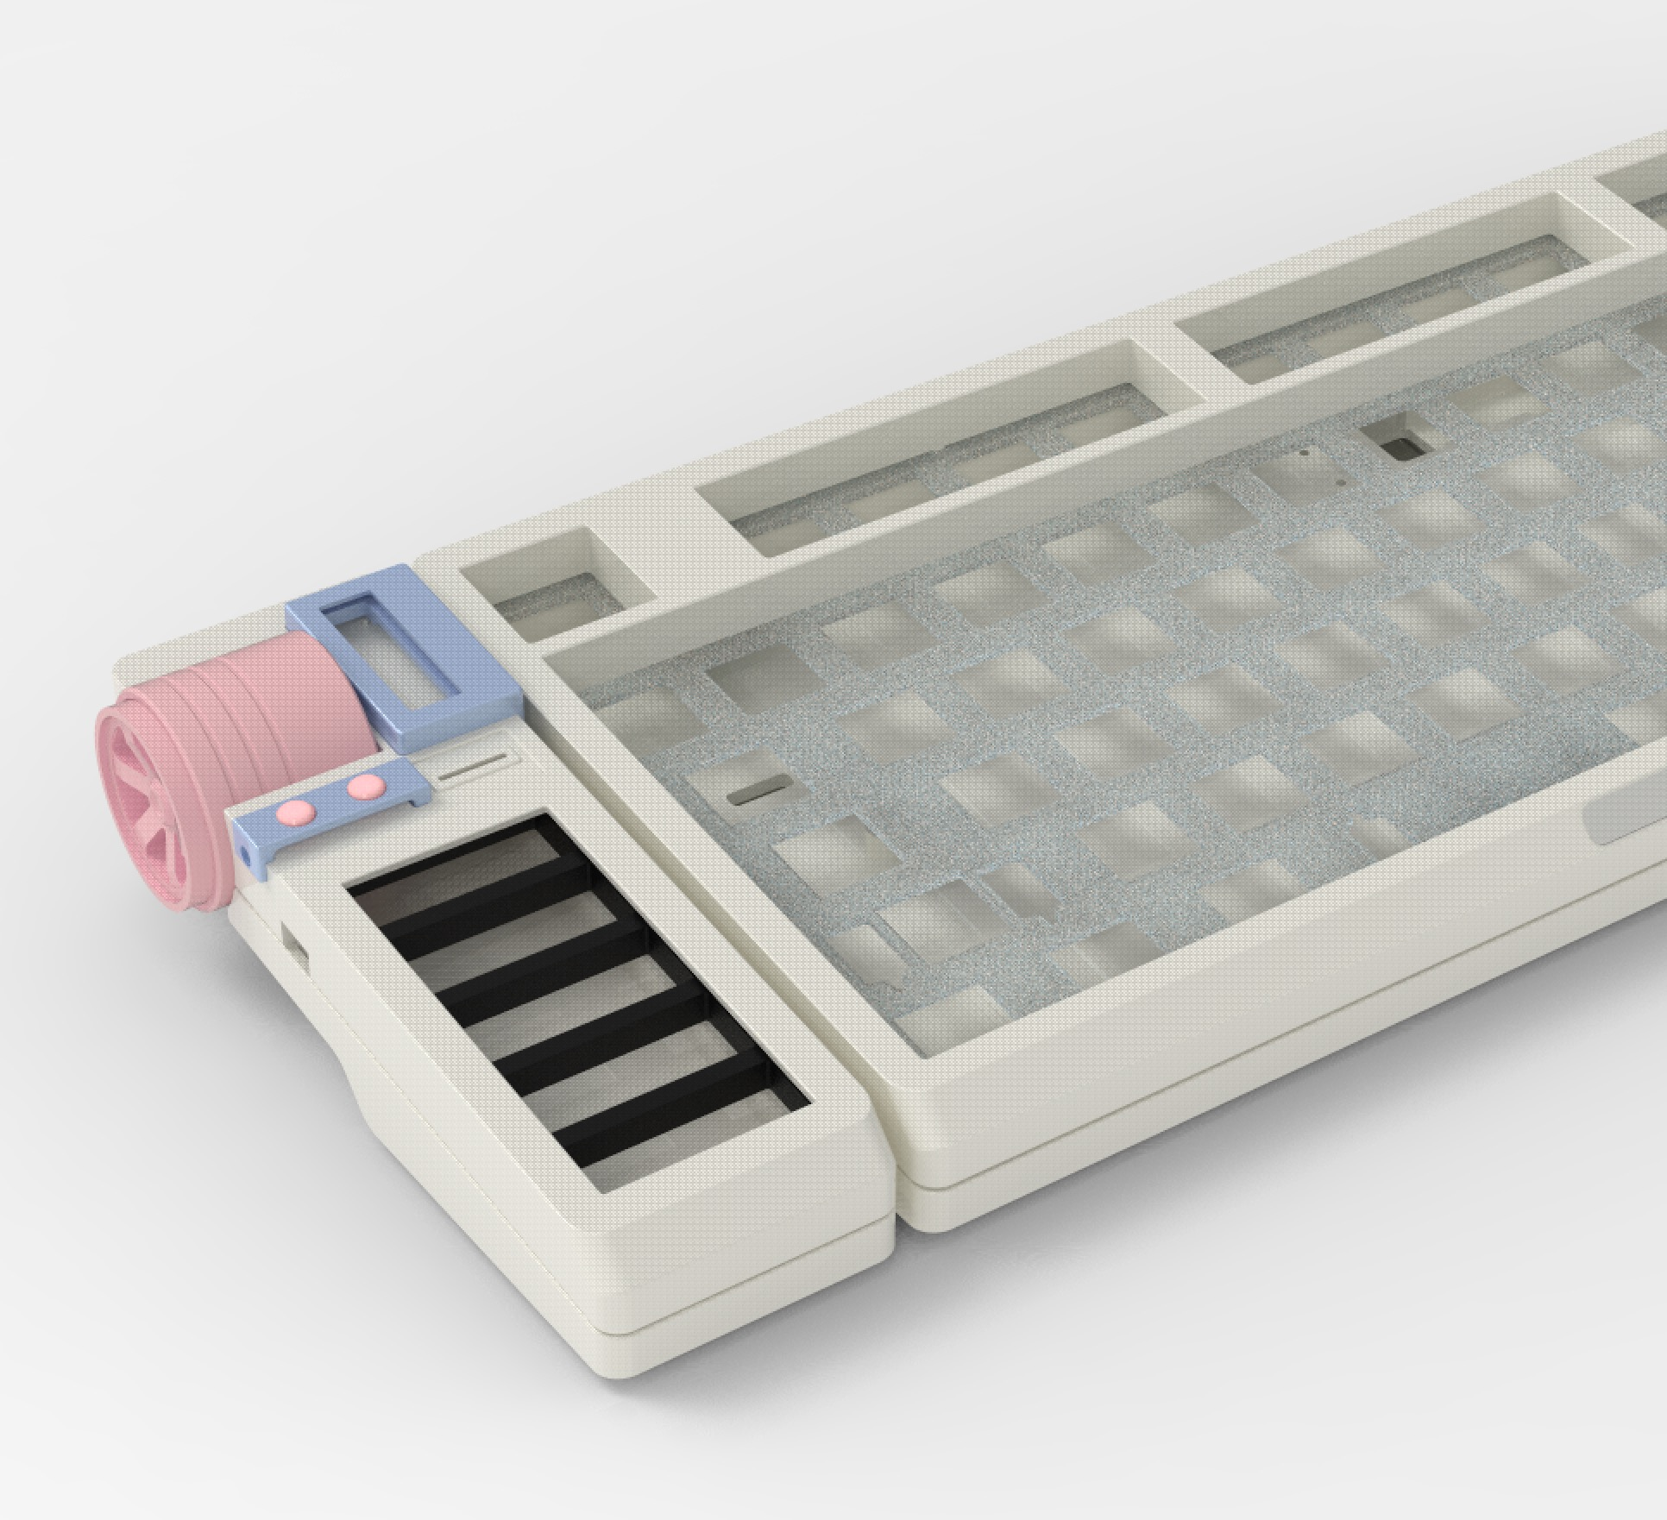
 | 样品图片 |  |  |  |  | 样品图片
 |  |  |  | 白泡泡配色
 |  |  |  | 白色涂层工艺 |  | 未表面处理 |  |  | 外壳套餐包含
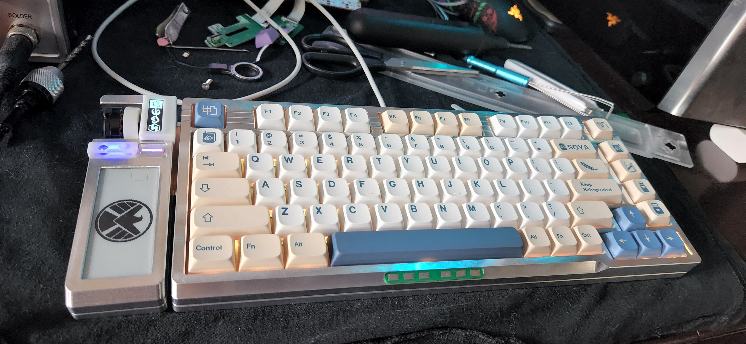
 | 实体图片 |  |  | 粉色、蓝色 烤漆工艺 |  |  |  |  | CNC铝外壳
 | 今晚24点前更新 |  |  |  |  |  |  |  | 磨砂触摸条
 |  |  |  |  |  |  |  |  | CNC按钮x2
 |  |  |  | 完整版外壳套餐 |  |  |  |  | 脚垫
 |  |  |  | 包含 如下产品 |  |  |  |  | 螺丝
 |  |  |  | CNC铝外壳+亚克力透光件 |  |  |  |  | 乳白色亚克力HUB盖板
 |  |  |  | 3D打印2件屏幕垫块 |  |  |  |  | 不包括 porn棉三件套
 |  |  |  | porn棉三件套 上盖+轴间+底棉 |  |  |  |  | 建议上浓缩咖啡的车 65元
 |  |  |  | PP材质定位板 |  |  |  |  | 其中不包括电机
 |  |  |  | 脚垫 |  |  |  |  | 建议采用一体电机
 |  |  |  | 芳生螺丝

 |  |  |  |  |  |  | 最终成品预计1300左右
 |  |  |  | 售后到底！！！！ |  |  | 售后： | 后期提供跌落-磨损-刮花 | 特殊表面颜色需要自费
 |  |  |  |  |  |  |  | 零件以旧换新置换服务
 |  |  |  |  |  |  |  | 寄旧换新补差价即可


墨水屏
 | 价格 | 店铺名称 | 链接 | 备注
 | 30+10 | 三叶虫电子研究所 | https://item.taobao.com/item.htm?spm=a1z09.2.0.0.18782e8dy4I7B6&id=683167209934&_u=83ivauga4e4d | 座子 24P上接 R4阻值3R（板子上标注有误）

 | 不需要自己单独买墨水屏的人群 如下：

 | 买大男孩完整套件（套件内包含）、小白PCBA并且选择代焊OLED或者补焊RGB的（30元 统一采购）的顾客

电机
 | 名称 | 价格 | 链接 | 备注
 | 瀚文一体电机 | 43+6 | https://shimo.im/forms/16q8MVGG8Gh1RDk7/fill 邀请你填写表单 《瀚文75键盘 一体电机 付款与颜色统计链接！！！！43元/个 两个86》 | 一体电机分为阳极黑 与烤漆粉 | 将电机3件外壳 融合在一起作为一个整体 一体外壳+磁环（不需要砸自己径向磁铁！！！）+全CNC
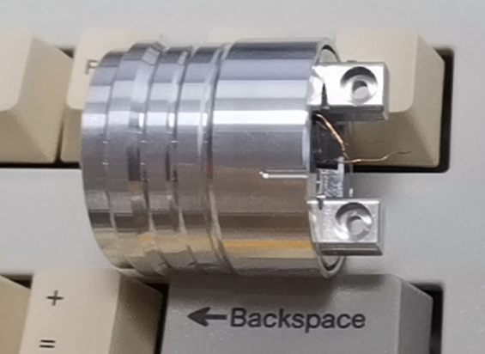
 | 2204 | 自己找咸鱼价格低的 | 自己找咸鱼价格低的 高于20不推荐 | 记得买个4mm径向磁铁砸进去

 | 不需要自己单独买电机的人群 如下：
 | 买大男孩完整套件（套件内包含）的顾客 |  |  |  |  |  |  | 一体电机样品
 | 尽量要买一体电机的人群 如下： |  |  |  |  |  |  | 带1.25 3P头子
 | 买东莞华誉CNC外壳（不包含电机外壳 支架 盖子这三样CNC零件）的顾客 |  |  |  |  |  |  | 200kv未确定可以更小
 | 随意选择电机的人群 如下： |  |  |  |  |  |  | 小白PCBA团pcb带1.25座子 可直插免焊接
 | 买大男孩完整外壳套件（包含电机外壳 也可以使用一体电机）的顾客

定位板+porn棉两件套 夹心棉+底棉 |  |  |  |  |  |  |  |  |  | 欢迎您：1175260A | 客户等级：注册客户 | 基本积分：3076 | 嘉立创金豆：25
 | 价格 | 开团人 | 链接 | 备注
 | 65+5 | 风味复杂的意式浓缩 | https://docs.qq.com/form/page/DVHJJRGJkZXJxR0dr | 定位板+porn 夹心棉+底棉 已经完成装配验证
 |  |  |  | 目前已截团 可以填表格 满100人再次开团
 | 不需要自己单独买定位板+porn棉的人群 如下：
 | 买大男孩完整套件（套件内包含）、完整外壳套件（套件内包含）的顾客

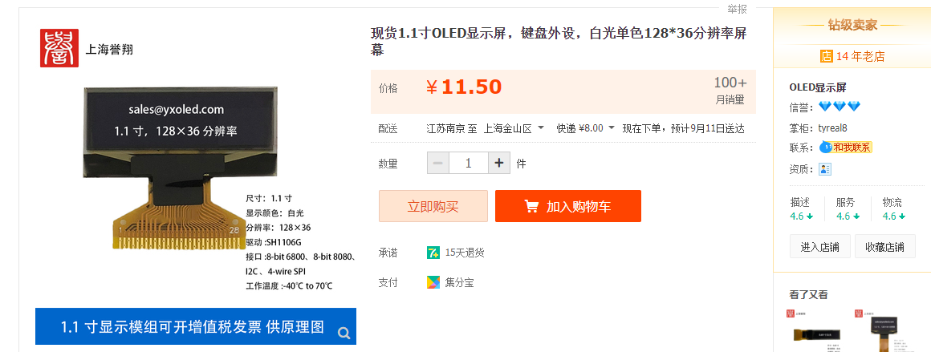
OLED
 | 价格 | 商家 | 链接 | 备注
 | 11.5+8 | 上海誉翔 | https://item.taobao.com/item.htm?id=571989710497 | 1.1寸OLED

 | 不需要自己单独买OLED的人群 如下：
 | 买大男孩完整套件（套件内包含）、小白PCBA团并且选择代焊OLED或者补焊RGB的（11元 统一采购焊接）的顾客

轴体
 | 瀚文75需要82个轴 建议买90个 热插拔轴座 支持3、5脚轴

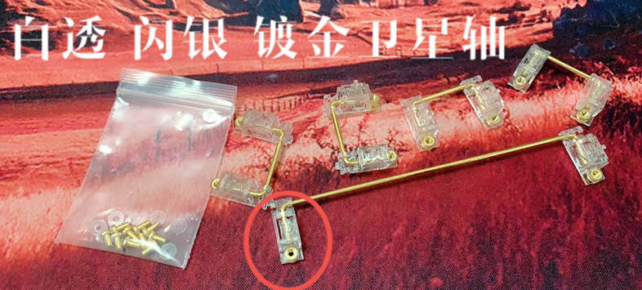
PCB卫星轴 |  | 作为参考选项可供选择
 | 价格 | 商家 | 链接 | 备注
 | 75+5 | 沐眿手工 | https://m.tb.cn/h.UYvMS1Q?tk=IkZO2E8wXwi CZ0001 「我在闲鱼发布了【jwk jwick 精微科 白透 闪银 PCB卫星轴】」 | 作为参考选择 JWK卫星轴
 | ？？？ | 大男孩、WOW | 过段时间组织团购卫星轴
 | 都需要自己单独买卫星轴
 | 大男孩的顾客建议等大男孩

PCBA（PCB成品）
 | PCBA成品不包含 电机 墨水屏 OLED FPC排线
参考价格 | 价格 | 开团人 | 群号 |  |  | 主体gerber连接（阻焊层带LOGO）
450 | 看人数待定 | 这里有一只小白菌 | 897476469 | 所有PCB已验证完成
 |  |  |  | 目前已截团 可以填表格 满100人再次开团
 | PCB哑黑沉金 | jwk轴座

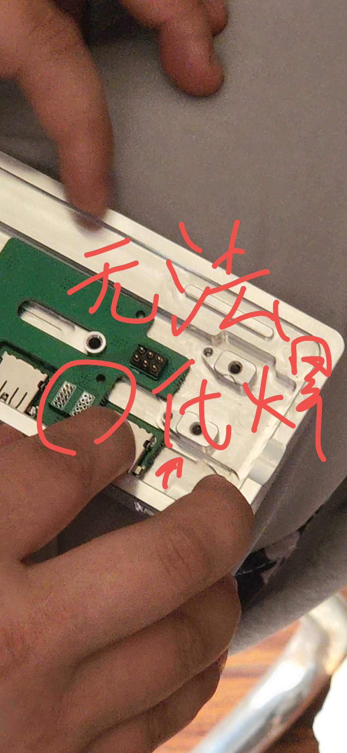
总结
 | 对于上我PCBA车的顾客

